HW 구성
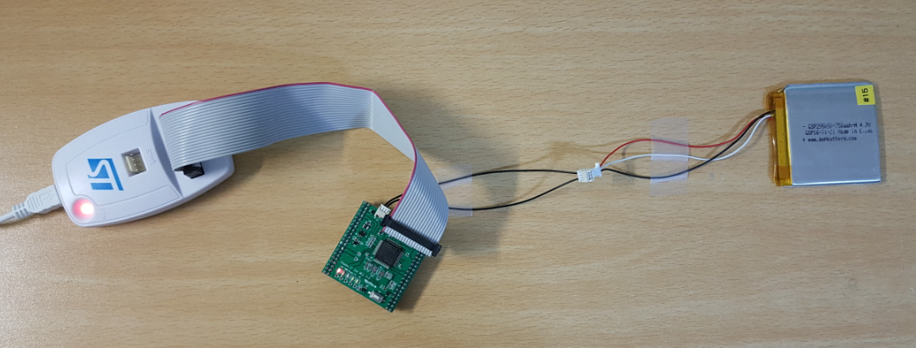
ST-LINK 구성
 | 1. ST-LINK와 PCB 연결 | 2. Battery와 PCB 연결
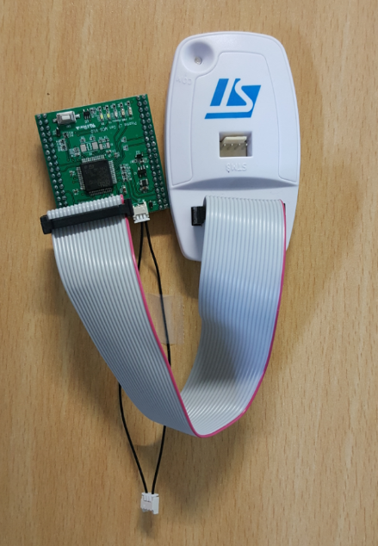

 | 3. 전체 연결 상태

ST-LINK 연결
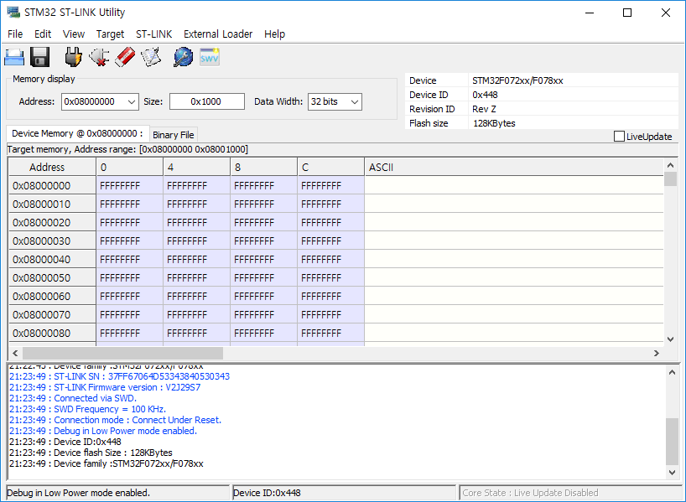
LF Generator MCU Download
 | 전원 연결없이 ST-LINK의 전원으로도 Download 가능함

 | 1. STM32 ST-LINK Utility를 실행한다.
 | https://my.st.com/content/my_st_com/en/products/development-tools/software-development-tools/stm32-software-development-tools/stm32-programmers/stsw-link004.html
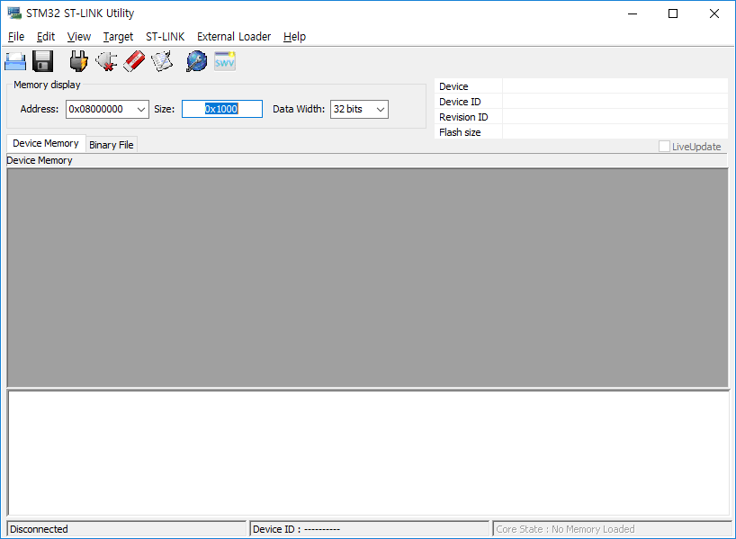

 | 2. Target > Settings을 선택하고, 아래와 같이 설정한다.
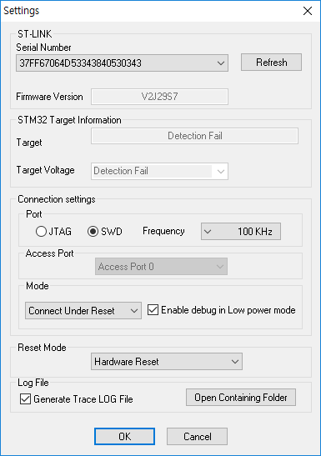

 | 3. Connect to the target Icon을 선택한다.
 | 선택 후 H/W reset Key를 누른다.
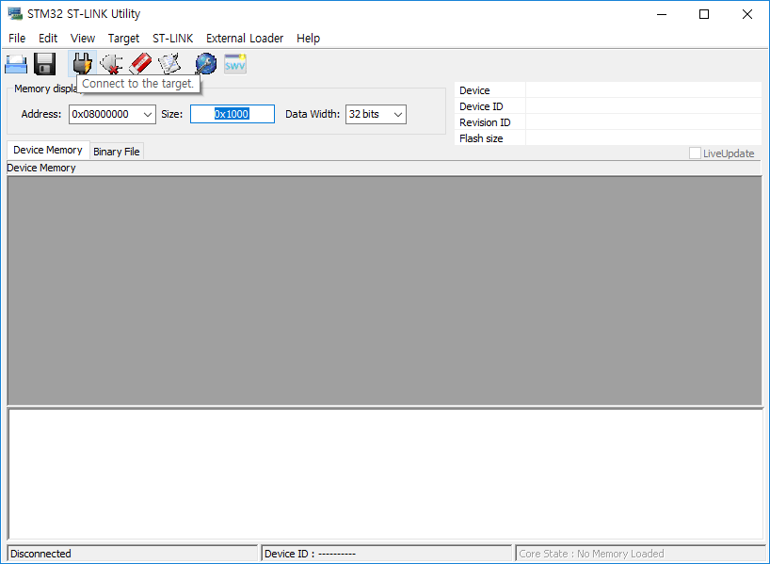

 | 4. 연결되면 아래와 같이 Memory 상태가 display 된다.

